基本設計書
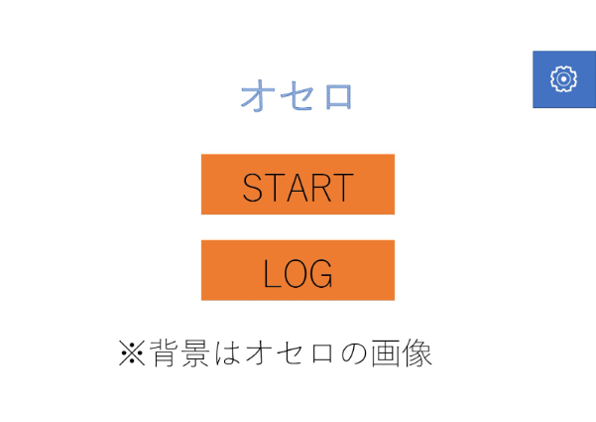
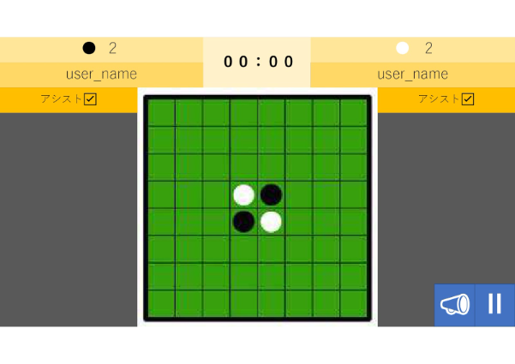
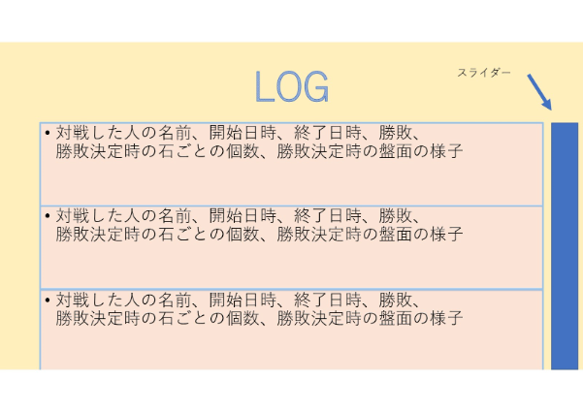
基本設計書
 |  | 作成者：前田 陽哉 | 日 付：2023/08/29

＜機能一覧＞
タイトル画面
└ | タイトル、ゲーム開始ボタン、履歴表示ボタンを縦に並べる。
 | 右上に歯車ボタンを配置する
 | 右下にバージョンを配置する

履歴画面
└ | 履歴表示ボタンを押すことでウィンドウとして出現。（元の画面は遷移しない）
 | 対戦した人の名前、開始日時、終了日時、勝敗、勝敗決定時の石ごとの個数、勝敗決定時の盤面の様子を表示したウィジェットを縦に並べる
 | スライダーをつける

設定画面
└ | BGMのオンオフ、サウンドのオンオフをチェックボックスでオンオフ
 | ラジオボタンで選択する

ゲーム画面
 | 画面上部に名前入力欄、アシストon,offを表示し、入力後準備完了ボタンを押すと準備完了状態になる（名前,アシストon,offの変更ができなくなる）
 | アシストはonにすることで石を設置することができるマスを表示してくれる
 | 準備完了状態は解除することができる。また、2人が準備完了状態になると大戦がはじまる
 | 実際のオセロに寄せるため、黒枠、緑地、黒グリッドとする
 | ランダムに先行、後攻がきまる。このウィジェットは担当者の嗜好に任せる
 | 最初の状態では本来のオセロ同様の開始位置に石が配置されている
 | 先攻、後攻の順で配置できるマスに自分の色の石を配置し、オセロのルールのように同じ色で挟めばひっくり返す
 | パスや勝利をチェックする、勝敗が決まった時点で履歴を残し、ゲームを終わるかもう一度するかを選択する

画面遷移図
画面遷移図
 | 作成者：前田 陽哉 | 日 付：2023/08/29

開始
LOG画面
ゲーム画面
タイトル画面
設定画面

フローチャート
フローチャート
 | 作成者：前田 陽哉 | 日 付：2023/09/10

開始
タイトル画面へ
名前入力 アシストON/OFF選択
ゲーム開始
ランダムに先行を決定
ローテーション
黒石のターン
白石のターン
集計処理 勝敗表示
ゲーム開始に戻る
タイトルへ戻るボタン
もう一度たたかうボタン
おける場所がある
おける場所がない
勝利条件がそろっている
勝利条件がそろっていない
集計処理 勝敗表示
置く処理
次の処理へ
次の処理へ
石のターン
<ゲーム画面(他画面省略)>

